Hoja 1
PAGOS | MOTO | MODELO | MARCA | PLACA | MOVIL | PRECIO | INICIAL | 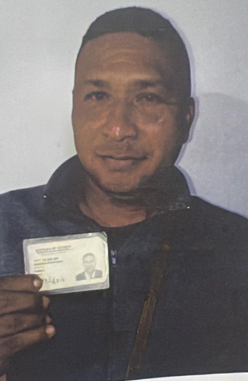
A219782G | DINAMYC PRO | 2027 | AKT | DQR66I | 68B | $8,800,000.00 | $1,500,000.00

COSTO -INICIAL | INTERES | COSTO NETO | MESES | MESUAL | QUINCENAL | SEMANAL | DIARIO
$7,300,000.00 | $2.84 | 20,760,470.00 | 26 | $798,479.62 | $399,239.81 | $199,619.90 | $33,269.98
NOMBRES | APELLIDOS | CEDULA | NACIONALIDAD | NUMERO |  | Traspaso de propiedad | DEUDA DE SEMANA
HEIDER | BARBOSA PEÑARANDA | 73,595,388 | COLOMBIANA | 3007847560 | SOAT | FIRMA
 |  |  |  |  |  |  | MESES
SALDO ACTUAL PAGADO |  | DEUDA A PAGAR |  | DEUDA TOTAL. |  | DEUDA ADQUIRIDA
1,306,500 |  | 19,453,970.00 |  | 19,453,970.00 |  |  | 2

RENTAL MOTORS S.A.S

FECHA | FECHA | ABONO | FECHA | FECHA | ABONO | FECHA
 | 13/04/2026 | $106,500 | 20/04/2026 | 27/04/2026 | $400,000 |  | $506,500 | 1
 | 14/04/2026 |  | 21/04/2026 | 28/04/2026
 | 15/04/2026 |  | 22/04/2026 | 29/04/2026
 | 16/04/2026 |  | 23/04/2026 | 30/04/2026
 | 17/04/2026 |  | 24/04/2026 | 01/05/2026
11/04/2026 | 18/04/2026 |  | 25/04/2026 | 02/05/2026 |  |  |  | 1
 |  | 106,500.00 |  |  | $400,000.00

FECHA | FECHA | ABONO | FECHA | FECHA | ABONO | FECHA
04/05/2026 | 11/05/2026 | $400,000 | 18/05/2026 | 25/05/2026 | $400,000 |  | $800,000 | 2
05/05/2026 | 12/05/2026 |  | 19/05/2026 | 26/05/2026
06/05/2026 | 13/05/2026 |  | 20/05/2026 | 27/05/2026
07/05/2026 | 14/05/2026 |  | 21/05/2026 | 28/05/2026
08/05/2026 | 15/05/2026 |  | 22/05/2026 | 29/05/2026
09/05/2026 | 16/05/2026 |  | 23/05/2026 | 30/05/2026 |  |  |  | 1
 |  | 400,000.00 |  |  | $400,000.00

FECHA | ABONO | FECHA | ABONO | FECHA | ABONO | FECHA
01/06/2026 | 08/06/2026 |  | 15/06/2026 | 22/06/2026 |  |  |  | 3
02/06/2026 | 09/06/2026 |  | 16/06/2026 | 23/06/2026
03/06/2026 | 10/06/2026 |  | 17/06/2026 | 24/06/2026
04/06/2026 | 11/06/2026 |  | 18/06/2026 | 25/06/2026
05/06/2026 | 12/06/2026 |  | 19/06/2026 | 26/06/2026
06/06/2026 | 13/06/2026 |  | 20/06/2026 | 27/06/2026
 |  | 0.00 |  |  | $0.00

